Hoja1
FECHA
NV
NOMBRE
DIRECCION
RUT
CONDICIONES
DESC
CIUDAD
ENTREGA
TRANSPORTE
NOTA
 |  |  |  |  |  | 4 8 025

ZAPATILLAS DAMA |  |  |  |  |  | STOCK | COMPRA
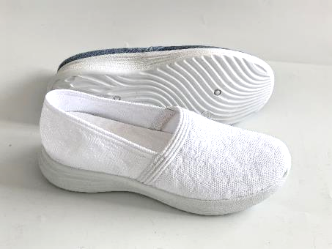

 | FLIN85 | MESH | WHITE | 35 - 40 | $ 5,990 | 336

 | 35-40: 1 2 3 3 2 1 = 12 prs
 | DESPACHO INMEDIATO
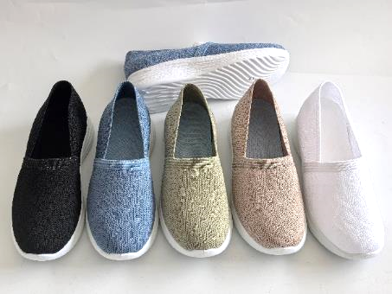

 |  |  | ROSE |  |  | 240
 | FLIN85 | MESH | BLUE | 35 - 40 | $ 5,990 | 228
 |  |  | GREEN |  |  | 180

 |  |  | BLACK |  |  | 396

 | 35-40: 1 2 3 3 2 1 = 12 prs
 | DESPACHO INMEDIATO
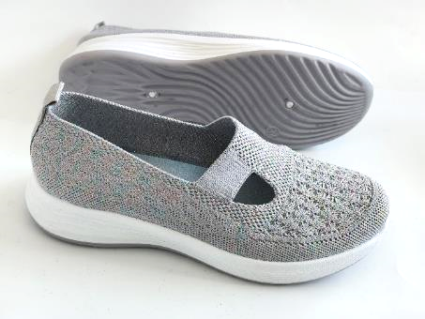

 | FLIN76 | MESH | GREY | 35 - 40 | $ 5,990 | 156

 | 35-40: 1 2 3 3 2 1 = 12 prs
 | DESPACHO INMEDIATO
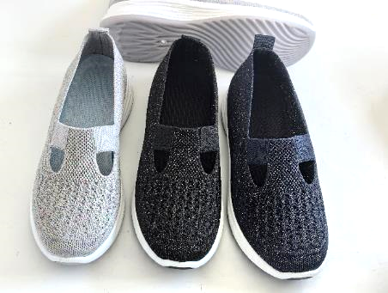

 | FLIN76 | MESH | NAVY | 35 - 40 | $ 5,990 | 156

 |  |  | BLACK |  |  | 288

 | 35-40: 1 2 3 3 2 1 = 12 prs
 | DESPACHO INMEDIATO
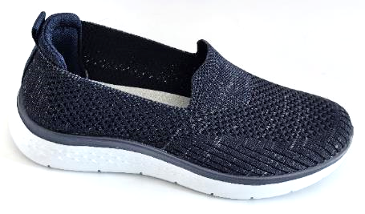

 | F3BR29 | MESH | NAVY | 35 - 40 | $ 5,990 | 24

 | 35-40: 1 2 3 3 2 1 = 12 prs
 | DESPACHO INMEDIATO
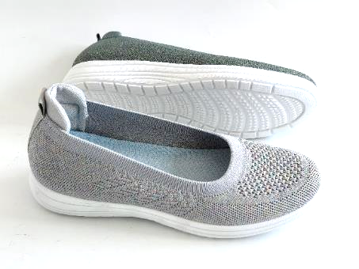

 | FLIN65 | MESH | GREY | 35 - 40 | $ 5,990 | 228

 | 35-40: 1 2 3 3 2 1 = 12 prs
 | DESPACHO INMEDIATO
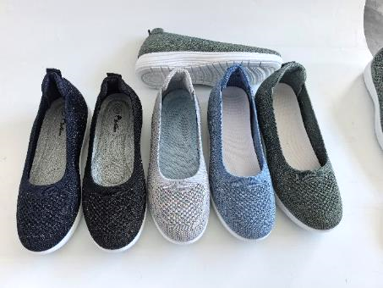

 | FLIN65 | MESH | NAVY | 35 - 40 | $ 5,990 | 180
 |  |  | GREEN |  |  | 264
 |  |  | BLACK |  |  | 228
 |  |  | BLUE |  |  | 228
 | 35-40: 1 2 3 3 2 1 = 12 prs
 | DESPACHO INMEDIATO
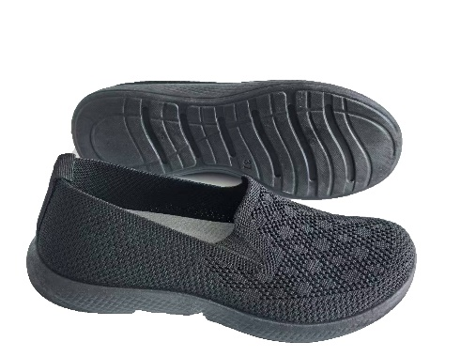 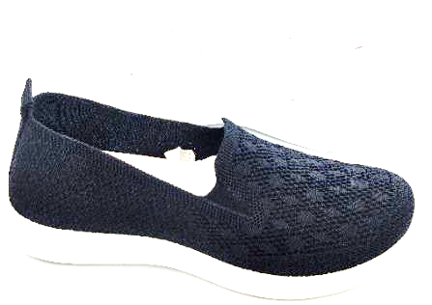

 | FRIC18 | MESH | NAVY | 35 - 40 | $ 4,990 | 180

 |  |  | BLACK |  |  | 252

 | 35-40: 1 2 3 3 2 1 = 12 prs
 | DESPACHO INMEDIATO
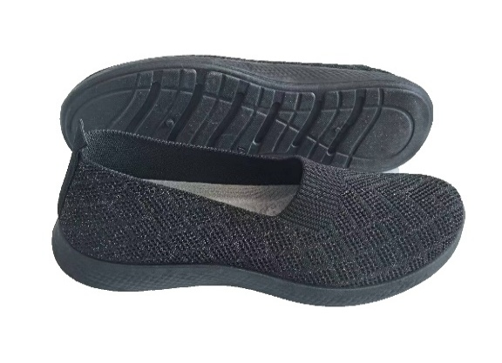

 | FRIC27 | MESH | NAVY | 35 - 40 | $ 4,990 | 288

 |  |  | BLACK |  |  | 480

 | 35-40: 1 2 3 3 2 1 = 12 prs
 | DESPACHO INMEDIATO
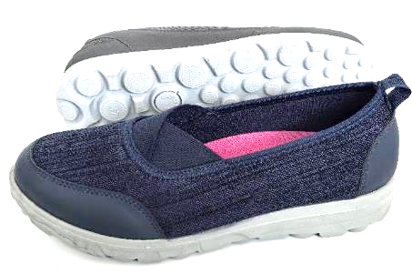

 | FRIC36 | MESH | NAVY | 35 - 40 | $ 5,990 | 156

 | 35-40: 1 2 3 3 2 1 = 12 prs
 | DESPACHO INMEDIATO
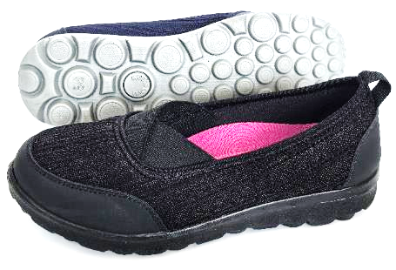

 | FRIC36 | MESH | BLACK | 35 - 40 | $ 5,990 | 288

 | 35-40: 1 2 3 3 2 1 = 12 prs
 | DESPACHO INMEDIATO
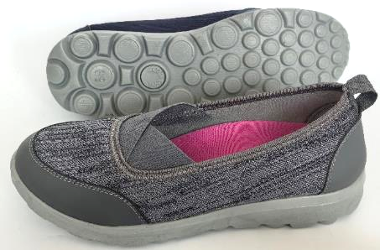

 | FRIC36 | MESH | GREY | 35 - 40 | $ 5,990 | 60

 | 35-40: 1 2 3 3 2 1 = 12 prs
 | DESPACHO INMEDIATO
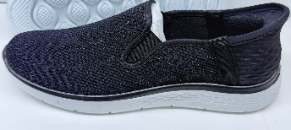 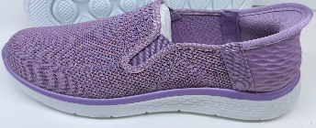

 | F3BR31 | MESH | BLACK | 35 - 40 | $ 6,990 | 228

 |  |  | LILAC |  |  | 312

 | 35-40: 1 2 3 3 2 1 = 12 prs
 | DESPACHO SEPTIEMBRE

 | FHS050 | MESH | BLACK | 35 - 40 | $ 8,990 | 504

 | 35-40: 1 2 3 3 2 1 = 12 prs
 | DESPACHO SEPTIEMBRE
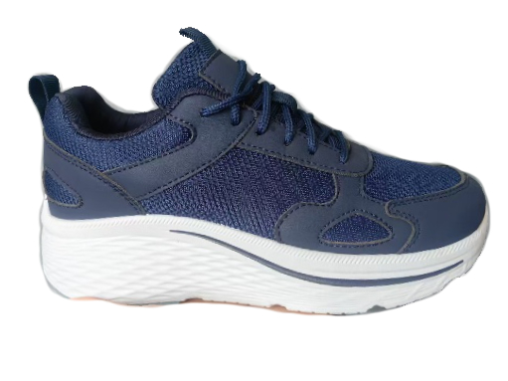

 | FHS050 | MESH | NAVY | 35 - 40 | $ 8,990 | 252

 | 35-40: 1 2 3 3 2 1 = 12 prs
 | DESPACHO SEPTIEMBRE
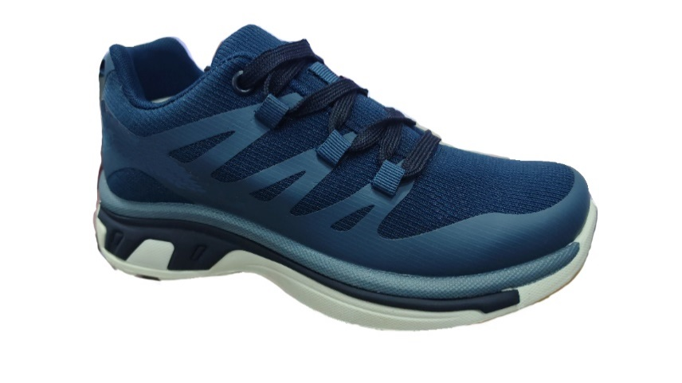

 | FHS041 | MESH | NAVY | 35 - 40 | $ 8,990 | 360
 |  |  | BLACK |  |  | 600

 | 35-40: 1 2 3 3 2 1 = 12 prs
 | DESPACHO SEPTIEMBRE

